BP OLIVO >>>>
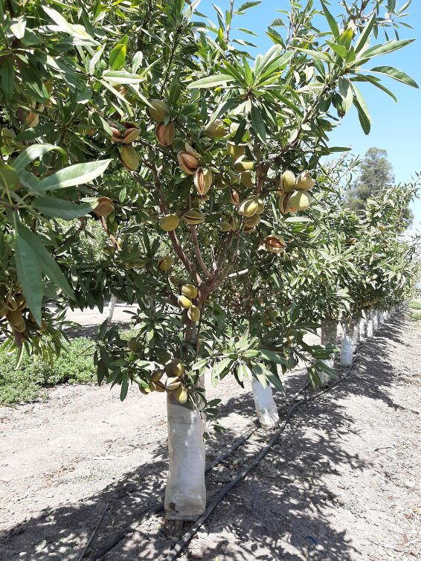
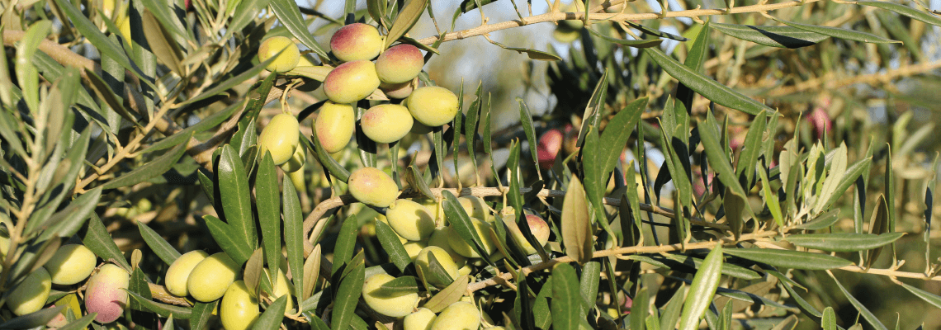
Business Plan del Olivo
Julio 2026

3. Rentabilidad
 | Superficie (ha) | 250
 |  | 4.55 €
 | Precio medio (€/kg EVOO) | 4.55 €
 | Impuesto Sociedades | 25%
 | Financiación (%) | 60%
 | Tasa de interés (%) | 3%
 | Inflación | 2%
 | Productividad | 100%
 | CAPEX Fee | 1,000
 | OPEX FEE | 355
 |  | (3,777)
Cifras en miles de € (€'000)
Project | Year | 1 | 2 | 3 | 4 | 5 | 6 | 7 | 8 | 9 | 10 | 11 | 12 | 13 | 14 | 15 | 16 | 17 | 18 | 19 | 20 | 21 | 22 | 23 | 24 | 25 | 26 | 27 | 28 | 29 | 30 | 31 | 32 | 33 | 34 | 35

 | Revenue | - | - | 1,574 | 1,888 | 2,046 | 2,360 | 2,360 | 2,360 | 2,360 | 2,360 | 2,360 | 2,360 | 2,360 | 2,360 | 2,360 | 2,360 | 2,360 | 2,360 | 2,360 | 2,360 | 2,360 | 2,360 | 2,360 | 2,360 | 2,360 | 2,360 | 2,360 | 2,360 | 2,360 | 2,360 | 2,360 | 2,360 | 2,360 | 2,360 | 2,360

 | OPEX | (356) | (378) | (687) | (769) | (790) | (801) | (847) | (833) | (881) | (867) | (917) | (902) | (954) | (938) | (992) | (976) | (1,032) | (1,015) | (1,074) | (1,056) | (1,117) | (1,099) | (1,162) | (1,143) | (1,209) | (1,190) | (1,258) | (1,238) | (1,309) | (1,288) | (1,362) | (1,340) | (1,417) | (1,394) | (1,474)

 | Rent | (330) | (337) | (343) | (350) | (357) | (364) | (372) | (379) | (387) | (394) | (402) | (410) | (419) | (427) | (435) | (444) | (453) | (462) | (471) | (481) | (490) | (500) | (510) | (520) | (531) | (541) | (552) | (563) | (575) | (586) | (598) | (610) | (622) | (634) | (647)

 | OPEX Capitalization | 356 | 378 | - | - | - | - | - | - | - | - | - | - | - | - | - | - | - | - | - | - | - | - | - | - | - | - | - | - | - | - | - | - | - | - | -
 | Personnel expenses | (200) | (204) | (208) | (212) | (216) | (221) | (225) | (230) | (234) | (239) | (244) | (249) | (254) | (259) | (264) | (269) | (275) | (280) | (286) | (291) | (297) | (303) | (309) | (315) | (322) | (328) | (335) | (341) | (348) | (355) | (362) | (370) | (377) | (384) | (392)

 | EBITDA | (530) | (541) | 335 | 557 | 682 | 975 | 917 | 919 | 858 | 860 | 798 | 800 | 735 | 737 | 669 | 671 | 601 | 603 | 530 | 532 | 456 | 458 | 379 | 381 | 299 | 301 | 215 | 218 | 129 | 131 | 38 | 41 | (55) | (52) | (153)
 | % over sales |  |  | 21.3% | 29.5% | 33.4% | 41.3% | 38.8% | 38.9% | 36.4% | 36.5% | 33.8% | 33.9% | 31.1% | 31.2% | 28.3% | 28.4% | 25.4% | 25.5% | 22.4% | 22.5% | 19.3% | 19.4% | 16.0% | 16.1% | 12.6% | 12.8% | 9.1% | 9.2% | 5.4% | 5.6% | 1.6% | 1.8% | -2.3% | -2.2% | -6.5%

 | Depreciation | - | - | (149) | (149) | (149) | (149) | (149) | (149) | (149) | (149) | (149) | (149) | (42) | (42) | (42) | (42) | (42) | (42) | (42) | (42) | (42) | (42) | - | - | - | - | - | - | - | - | - | - | - | - | -

 | EBIT | (530) | (541) | 186 | 408 | 534 | 826 | 768 | 770 | 710 | 712 | 649 | 651 | 692 | 694 | 627 | 629 | 558 | 560 | 487 | 489 | 413 | 416 | 379 | 381 | 299 | 301 | 215 | 218 | 129 | 131 | 38 | 41 | (55) | (52) | (153)

 | Corporate Tax | 133 | 135 | (47) | (102) | (133) | (207) | (192) | (193) | (177) | (178) | (162) | (163) | (173) | (174) | (157) | (157) | (140) | (140) | (122) | (122) | (103) | (104) | (95) | (95) | (75) | (75) | (54) | (55) | (32) | (33) | (10) | (10) | 14 | 13 | 38

 | Net Operating Profit | (398) | (405) | 140 | 306 | 400 | 620 | 576 | 578 | 532 | 534 | 487 | 488 | 519 | 521 | 470 | 472 | 419 | 420 | 365 | 367 | 310 | 312 | 284 | 286 | 224 | 226 | 161 | 164 | 96 | 99 | 29 | 31 | (42) | (39) | (115)
 | % over sales | 0.0% | 0.0% | 8.9% | 16.2% | 19.6% | 26.2% | 24.4% | 24.5% | 22.6% | 22.6% | 20.6% | 20.7% | 22.0% | 22.1% | 19.9% | 20.0% | 17.7% | 17.8% | 15.5% | 15.6% | 13.1% | 13.2% | 12.0% | 12.1% | 9.5% | 9.6% | 6.8% | 6.9% | 4.1% | 4.2% | 1.2% | 1.3% | -1.8% | -1.7% | -4.9%

 | CAPEX | (3,043) |  | - | - | - | - | - | - | - | - | - | - | - | - | - | - | - | - | - | - | - | - | - | - | - | - | - | - | - | - | - | - | - | - | -

 | Depreciation | - | - | 149 | 149 | 149 | 149 | 149 | 149 | 149 | 149 | 149 | 149 | 42 | 42 | 42 | 42 | 42 | 42 | 42 | 42 | 42 | 42 | - | - | - | - | - | - | - | - | - | - | - | - | -

 | FCF | (3,440) | (405) | 288 | 455 | 549 | 768 | 725 | 726 | 681 | 682 | 635 | 637 | 562 | 563 | 512 | 514 | 461 | 463 | 408 | 410 | 352 | 354 | 284 | 286 | 224 | 226 | 161 | 164 | 96 | 99 | 29 | 31 | (42) | (39) | (115)

 | IRR | 12.07%

SPV - Stage 1 | Year | 1 | 2 | 3 | 4 | 5 | 6 | 7 | 8 | 9 | 10 | 11 | 12 | 13 | 14 | 15 | 16 | 17 | 18 | 19 | 20 | 21 | 22 | 23 | 24 | 25 | 26 | 27 | 28 | 29 | 30 | 31 | 32 | 33 | 34 | 35

 | Ingresos | - | - | 1,574 | 1,888 | 2,046 | 2,360 | 2,360 | 2,360 | 2,360 | 2,360 | 2,360 | 2,360 | 2,360 | 2,360 | 2,360 | 2,360 | 2,360 | 2,360 | 2,360 | 2,360 | 2,360 | 2,360 | 2,360 | 2,360 | 2,360 | 2,360 | 2,360 | 2,360 | 2,360 | 2,360 | 2,360 | 2,360 | 2,360 | 2,360 | 2,360

 | OPEX | (356) | (378) | (687) | (769) | (790) | (801) | (847) | (833) | (881) | (867) | (917) | (902) | (954) | (938) | (992) | (976) | (1,032) | (1,015) | (1,074) | (1,056) | (1,117) | (1,099) | (1,162) | (1,143) | (1,209) | (1,190) | (1,258) | (1,238) | (1,309) | (1,288) | (1,362) | (1,340) | (1,417) | (1,394) | (1,474)
 | Alquiler | (330) | (337) | (343) | (350) | (357) | (364) | (372) | (379) | (387) | (394) | (402) | (410) | (419) | (427) | (435) | (444) | (453) | (462) | (471) | (481) | (490) | (500) | (510) | (520) | (531) | (541) | (552) | (563) | (575) | (586) | (598) | (610) | (622) | (634) | (647)
 | Auditoria | (5) | (5) | (5) | (5) | (6) | (6) | (6) | (6) | (6) | (6) | (6) | (6) | (6) | (7) | (7) | (7) | (7) | (7) | (7) | (7) | (8) | (8) | (8) | (8) | (8) | (8) | (9) | (9) | (9) | (9) | (9) | (9) | (10) | (10) | (10)
 | Otros | (5) | (5) | (5) | (5) | (6) | (6) | (6) | (6) | (6) | (6) | (6) | (6) | (6) | (7) | (7) | (7) | (7) | (7) | (7) | (7) | (8) | (8) | (8) | (8) | (8) | (8) | (9) | (9) | (9) | (9) | (9) | (9) | (10) | (10) | (10)

 | Capitalización del OPEX | 356 | 378 | - | - | - | - | - | - | - | - | - | - | - | - | - | - | - | - | - | - | - | - | - | - | - | - | - | - | - | - | - | - | - | - | -

 | (=) Gross margin | (340) | (347) | 532 | 758 | 888 | 1,184 | 1,131 | 1,137 | 1,081 | 1,087 | 1,029 | 1,036 | 975 | 982 | 919 | 927 | 861 | 869 | 801 | 808 | 738 | 746 | 672 | 680 | 604 | 613 | 533 | 542 | 459 | 469 | 382 | 392 | 302 | 313 | 219
 | % over sales |  |  | 33.8% | 40.2% | 43.4% | 50.2% | 47.9% | 48.2% | 45.8% | 46.1% | 43.6% | 43.9% | 41.3% | 41.6% | 39.0% | 39.3% | 36.5% | 36.8% | 33.9% | 34.2% | 31.3% | 31.6% | 28.5% | 28.8% | 25.6% | 26.0% | 22.6% | 23.0% | 19.4% | 19.9% | 16.2% | 16.6% | 12.8% | 13.2% | 9.3%

 | Personnel expenses | (204) | (208) | (212) | (216) | (221) | (225) | (230) | (234) | (239) | (244) | (249) | (254) | (259) | (264) | (269) | (275) | (280) | (286) | (291) | (297) | (303) | (309) | (315) | (322) | (328) | (335) | (341) | (348) | (355) | (362) | (370) | (377) | (384) | (392) | -
 | Other operating expenses | - | - | - | - | - | - | - | - | - | - | - | - | - | - | - | - | - | - | - | - | - | - | - | - | - | - | - | - | - | - | - | - | - | - | -

 | (=) EBITDA | (544) | (555) | 320 | 542 | 667 | 959 | 901 | 902 | 842 | 843 | 780 | 782 | 717 | 718 | 650 | 652 | 581 | 583 | 509 | 511 | 434 | 437 | 357 | 359 | 276 | 278 | 192 | 194 | 104 | 106 | 13 | 15 | (82) | (80) | 219
 | % over sales |  |  | 20.3% | 28.7% | 32.6% | 40.6% | 38.2% | 38.2% | 35.7% | 35.7% | 33.1% | 33.1% | 30.4% | 30.4% | 27.5% | 27.6% | 24.6% | 24.7% | 21.6% | 21.7% | 18.4% | 18.5% | 15.1% | 15.2% | 11.7% | 11.8% | 8.1% | 8.2% | 4.4% | 4.5% | 0.5% | 0.6% | -3.5% | -3.4% | 9.3%
 | CAPEX Fee | (250) | - | - | - | - | - | - | - | - | - | - | - | - | - | - | - | - | - | - | - | - | - | - | - | - | - | - | - | - | - | - | - | - | - | -
 | OPEX Fee | (89) | (89) | (89) | (89) | (89) | (89) | (89) | (89) | (89) | (89) | (89) | (89) | (89) | (89) | (89) | (89) | (89) | (89) | (89) | (89) | (89) | (89) | (89) | (89) | (89) | (89) | (89) | (89) | (89) | (89) | (89) | (89) | (89) | (89) | (89)
 | Sucess Fee
 | % over sales |  |  | -5.6% | -4.7% | -4.3% | -3.8% | -3.8% | -3.8% | -3.8% | -3.8% | -3.8% | -3.8% | -3.8% | -3.8% | -3.8% | -3.8% | -3.8% | -3.8% | -3.8% | -3.8% | -3.8% | -3.8% | -3.8% | -3.8% | -3.8% | -3.8% | -3.8% | -3.8% | -3.8% | -3.8% | -3.8% | -3.8% | -3.8% | -3.8% | -3.8%
 | Depreciation | - | - | (149) | (149) | (149) | (149) | (149) | (149) | (149) | (149) | (149) | (149) | (42) | (42) | (42) | (42) | (42) | (42) | (42) | (42) | (42) | (42) | - | - | - | - | - | - | - | - | - | - | - | - | -

 | (=) EBIT | (883) | (644) | 83 | 304 | 430 | 722 | 663 | 665 | 604 | 606 | 543 | 545 | 585 | 587 | 519 | 521 | 450 | 452 | 378 | 380 | 303 | 305 | 268 | 270 | 187 | 189 | 103 | 105 | 15 | 18 | (76) | (74) | (171) | (168) | 130
 | % over sales |  |  | 5.3% | 16.1% | 21.0% | 30.6% | 28.1% | 28.2% | 25.6% | 25.7% | 23.0% | 23.1% | 24.8% | 24.9% | 22.0% | 22.1% | 19.1% | 19.1% | 16.0% | 16.1% | 12.9% | 12.9% | 11.4% | 11.4% | 7.9% | 8.0% | 4.4% | 4.5% | 0.6% | 0.7% | -3.2% | -3.1% | -7.2% | -7.1% | 5.5%

 | (=) EBT | (883) | (644) | 83 | 304 | 430 | 722 | 663 | 665 | 604 | 606 | 543 | 545 | 585 | 587 | 519 | 521 | 450 | 452 | 378 | 380 | 303 | 305 | 268 | 270 | 187 | 189 | 103 | 105 | 15 | 18 | (76) | (74) | (171) | (168) | 130

 | IS (Corporate tax) | - | - | - | - | - | (3) | (166) | (166) | (151) | (152) | (136) | (136) | (146) | (147) | (130) | (130) | (112) | (113) | (95) | (95) | (76) | (76) | (67) | (68) | (47) | (47) | (26) | (26) | (4) | (4) | - | - | - | - | -

 | (=) Resultado Neto | (883) | (644) | 83 | 304 | 430 | 719 | 498 | 499 | 453 | 455 | 407 | 409 | 439 | 440 | 389 | 391 | 337 | 339 | 284 | 285 | 227 | 229 | 201 | 203 | 140 | 142 | 77 | 79 | 11 | 13 | (76) | (74) | (171) | (168) | 130
 | % over sales |  |  | 5.3% | 16.1% | 21.0% | 30.4% | 21.1% | 21.1% | 19.2% | 19.3% | 17.3% | 17.3% | 18.6% | 18.7% | 16.5% | 16.6% | 14.3% | 14.4% | 12.0% | 12.1% | 9.6% | 9.7% | 8.5% | 8.6% | 5.9% | 6.0% | 3.3% | 3.3% | 0.5% | 0.6% | -3.2% | -3.1% | -7.2% | -7.1% | 5.5%

 | CAPEX | (3,043) | - | - | - | - | - | - | - | - | - | - | - | - | - | - | - | - | - | - | - | - | - | - | - | - | - | - | - | - | - | - | - | - | - | -
 | Depreciation | - | - | 149 | 149 | 149 | 149 | 149 | 149 | 149 | 149 | 149 | 149 | 42 | 42 | 42 | 42 | 42 | 42 | 42 | 42 | 42 | 42 | - | - | - | - | - | - | - | - | - | - | - | - | -

 | FCF Sin Apalancar | (3,926) | (644) | 231 | 453 | 578 | 867 | 646 | 647 | 602 | 603 | 556 | 557 | 482 | 483 | 432 | 433 | 380 | 381 | 326 | 327 | 270 | 271 | 201 | 203 | 140 | 142 | 77 | 79 | 11 | 13 | (76) | (74) | (171) | (168) | 130

 | Financiación | 2,266 | - | - | - | - | - | - | - | - | - | - | - | - | - | - | - | - | - | - | - | - | - | - | - | - | - | - | - | - | - | - | - | - | - | -
 | Amortización deuda | - | - | - | (74) | (76) | (79) | (81) | (84) | (86) | (89) | (91) | (94) | (97) | (100) | (103) | (106) | (109) | (112) | (116) | (119) | (123) | (126) | (130) | (134) | (138) | - | - | - | - | - | - | - | - | - | -
 | Intereses | (68) | (68) | (68) | (68) | (66) | (63) | (61) | (59) | (56) | (54) | (51) | (48) | (45) | (42) | (39) | (36) | (33) | (30) | (27) | (23) | (20) | (16) | (12) | (8) | (4) | - | - | - | - | - | - | - | - | - | -

 | FCF Apalancado | (1,727) | (712) | 163 | 311 | 436 | 725 | 504 | 505 | 460 | 461 | 414 | 415 | 339 | 341 | 290 | 291 | 238 | 239 | 184 | 185 | 128 | 129 | 59 | 60 | (2) | 142 | 77 | 79 | 11 | 13 | (76) | (74) | (171) | (168) | 130

 | IRR Apalancado | 13.29%

FUND | Year | 1 | 2 | 3 | 4 | 5 | 6 | 7 | 8 | 9 | 10 | 11 | 12 | 13 | 14 | 15 | 16 | 17 | 18 | 19 | 20 | 21 | 22 | 23 | 24 | 25 | 26 | 27 | 28 | 29 | 30 | 31 | 32 | 33 | 34 | 35
 | Equity | 2,930 | 2,930 | 2,930 | 2,930 | 2,930 | 2,930 | 2,930 | 2,930 | 2,930 | 2,930 | 2,930 | 2,930 | 2,930 | 2,930 | 2,930 | 2,930 | 2,930 | 2,930 | 2,930 | 2,930 | 2,930 | 2,930 | 2,930 | 2,930 | 2,930 | 2,930 | 2,930 | 2,930 | 2,930 | 2,930 | 2,930 | 2,930 | 2,930 | 2,930 | 2,930

 | Fund Revenue | - | - | 163 | 311 | 436 | 725 | 504 | 505 | 460 | 461 | 414 | 415 | 339 | 341 | 290 | 291 | 238 | 239 | 184 | 185 | 128 | 129 | 59 | 60 | - | 142 | 77 | 79 | 11 | 13 | - | - | - | - | 130

 | Fund Costs | (44) | (44) | (44) | (44) | (44) | (44) | (44) | (44) | (44) | (44) | (44) | (44) | (44) | (44) | (44) | (44) | (44) | (44) | (44) | (44) | (44) | (44) | (44) | (44) | (44) | (44) | (44) | (44) | (44) | (44) | (44) | (44) | (44) | (44) | (44)
 | SPV Investment | (1,727) | (712) | - | - | - | - | - | - | - | - | - | - | - | - | - | - | - | - | - | - | - | - | - | - | (2) | - | - | - | - | - | (76) | (74) | (171) | (168) | -

 | Other | (10) | (10)

 | Fund Costs | (1,781) | (766) | (44) | (44) | (44) | (44) | (44) | (44) | (44) | (44) | (44) | (44) | (44) | (44) | (44) | (44) | (44) | (44) | (44) | (44) | (44) | (44) | (44) | (44) | (46) | (44) | (44) | (44) | (44) | (44) | (120) | (117) | (215) | (212) | (44)

 | FCF | (1,781) | (766) | 119 | 267 | 392 | 681 | 460 | 461 | 416 | 417 | 370 | 371 | 295 | 297 | 246 | 247 | 194 | 195 | 140 | 141 | 84 | 85 | 15 | 16 | (46) | 98 | 33 | 35 | (33) | (31) | (120) | (117) | (215) | (212) | 86

 | IRR | 10.54%

Copiar precio D3
 | TIR Agrícola | 12.07%
 | TIR SPV | 13.29%
 | TIR Fondo | 10.54%

 | TIR
 |  | Precios
Productividad | 10.54% | 3.87 | 4.10 | 4.32 | 4.55 | 4.78 | 5.01 | 5.23 | 5.46
 | 90% | n.d | n.d | n.d | n.d | n.d | 9.5% | 13.5% | 16.5%
 | 95% | n.d | n.d | n.d | n.d | 10.3% | 14.2% | 17.3% | 19.9%
 | 100% | n.d | n.d | n.d | 10.5% | 14.6% | 17.7% | 20.4% | 22.9%
 | 105% | n.d | n.d | 10.3% | 14.6% | 17.8% | 20.7% | 23.3% | 25.7%
 | 110% | n.d | 9.5% | 14.2% | 17.7% | 20.7% | 23.4% | 25.9% | 28.4%

